Fiscal
BLUE NOTE SP

Descrição | % | 1 |  | 3 | 1º TRI |  |  | 6 | 2º TRI | 7 |  | 9 | 3º TRI | 10 | 12 | 4º TRI | Total
Receita Serviços
Eventos Couvert
Eventos Locações
Eventos Rebate Fornecedores
Gifts
Receita Comércio
Eventos A&B
Serviço (Gorjeta)
Alimentação
Bebida
Artístico (couvert/shows)
Delivery
Outras Receitas Não operacional
Total receitas

ISS | 5.00%
PIS | 0.65%
COFINS | 3.00%
ICMS | 4.00%

IRPJ s/ Serviço | 32.00%
IRPJ s/ Comercio | 8.00%
IRPJ Não operacional | 100.00%
IRPJ Adicional | 10.00%
IRPJ Total

CSLL s/ Serviço | 32.00%
CSLL s/ Comercio | 12.00%
CSLL Não operacional | 100.00%
CSLL Total

Vencimento mensal dia 10 (ISS)
Vencimento mensal dia 20 (ICMS)
Vencimento mensal dia 25 (PIS E COFINS)
Vencimento trimestral dia 30 (IRPJ E CSLL)

Simulação no Simples Nacional

Descrição | Valor - R$ | Acumulado 12 meses |  | Faixa | % | Resultado | Dedução | % | Valor recolhimento DAS | Valor recolhimento ICMS | Custo total - R$ | Obs
Jan-25 | 339,730
Feb-25 | 339,730
Mar-25 | 339,730
Apr-25 | 339,730
May-25 | 339,730
Jun-25 | 339,730
Jul-25 | 339,730
Aug-25 | 339,730
Sep-25 | 339,730
Oct-25 | 339,730
Nov-25 | 339,730
Dec-25 | 339,730
Jan-26 |  |  |  |  | 19.00% |  | -22,500 |  |  | -
Feb-26 |  |  |  |  | 19.00% |  | -22,500 |  |  | -
Mar-26 |  |  |  |  | 19.00% |  | -22,500 |  |  | -
Apr-26 |  |  |  |  | 19.00% |  | -22,500 |  |  | -
May-26 |  |  |  |  | 19.00% |  | -22,500 |  |  | -
Jun-26 |  |  |  |  | 19.00% |  | -22,500 |  |  | -
Jul-26 |  |  |  |  | 19.00% |  | -22,500 |  |  | -
Aug-26 |  |  |  |  | 19.00% |  | -22,500 |  |  | -
Sep-26 |  |  |  |  | 19.00% |  | -22,500 |  |  | -
Oct-26 |  |  |  |  | 19.00% |  | -22,500 |  |  | -
Nov-26 |  |  |  |  | 19.00% |  | -22,500 |  |  | -
Dec-26 |  |  |  |  | 19.00% |  | -22,500 |  |  | -
 |  |  |  |  |  |  |  |  |  | -
 |  |  |  |  |  |  |  |  |  |  |  | Alíquota efetiva

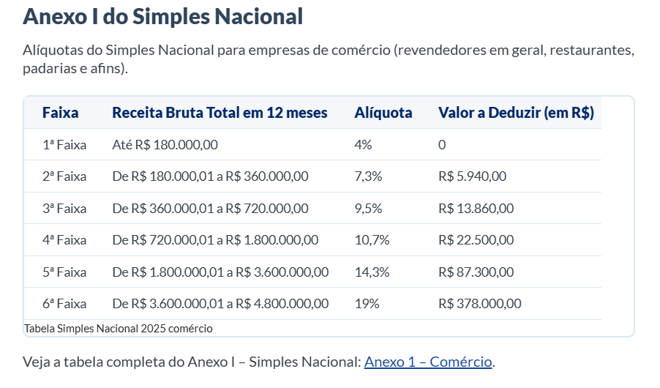

R$ - | R$ 180,000.00 | 4% | 1ª
R$ 180,001.00 | R$ 360,000.00 | 7.30% | 2ª
R$ 360,001.00 | R$ 720,000.00 | 9.50% | 3ª
R$ 720,001.00 | R$ 1,800,000.00 | 10.70% | 4ª
R$ 1,800,001.00 | R$ 3,600,000.00 | 14.30% | 5ª
R$ 3,600,001.00 | R$ 4,800,001.00 | 19.0% | 6ª

